Sheet1
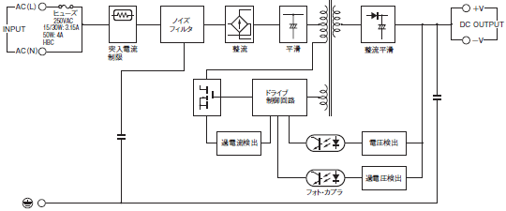
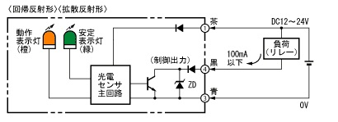
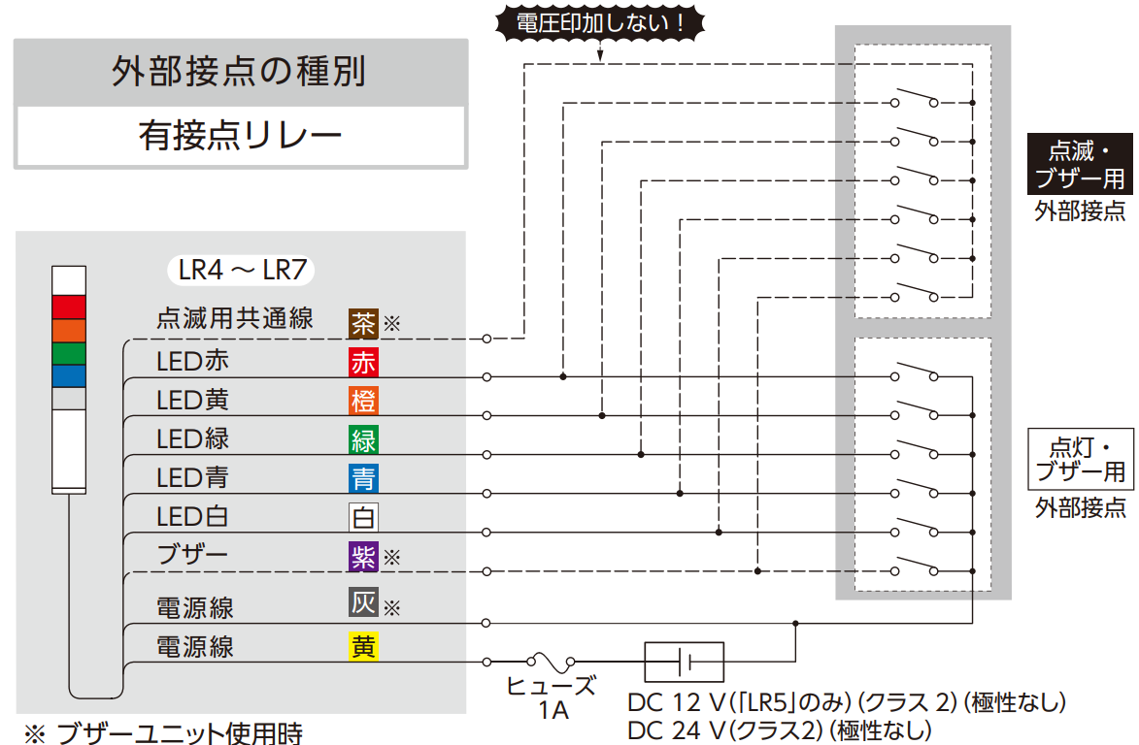
スイッチング・パワーサプライ/S8FS-G
端子台
拡散反射型光電センサ/E3Z-D62
拡散反射型光電センサ/E3Z-D62
謎
備品無い

